Sheet1
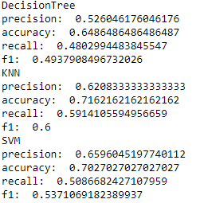
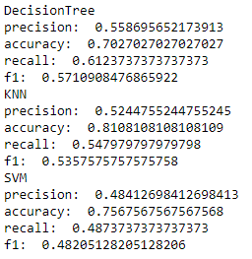
 | Xử lí mising |  |  |  |  | gộp chung |  |  |  | Discretization |  |  |  | theo bộ cuối cùng
Xử lí mising | DecisionTree | KNN | SVM |  | DecisionTree | KNN | SVM |  | DecisionTree | KNN | SVM |  | Hoàn thành | DecisionTree | KNN | SVM |  | read data
precision | 0.5468975469 | 0.47692307692 | 0.23383084577 |  | 0.52875695733 | 0.78045977011 | 0.56212121212 |  | 0.48023715415 | 0.41212121212 | 0.83131557708 |  | precision | 0.55248560963 | 0.81212121212 | 0.79320987654 |  | missing rate của từng phần tử
accuracy | 0.65671641791 | 0.64179104478 | 0.70149253731 |  | 0.63513513514 | 0.71621621622 | 0.68918918919 |  | 0.65671641791 | 0.71641791045 | 0.77611940299 |  | accuracy | 0.70149253731 | 0.77611940299 | 0.76119402985 |  | thay toàn bộ mising = median* kt lại knn
recall | 0.57446808511 | 0.43617021277 | 0.33333333333 |  | 0.50697512206 | 0.51836782144 | 0.47915213516 |  | 0.45685579196 | 0.4438534279 | 0.50679669031 |  | recall | 0.52659574468 | 0.5481678487 | 0.54107565012 |  | Lựa chọn đặc trưng kbest
f1 | 0.54980681263 | 0.44936544937 | 0.27485380117 |  | 0.50917293233 | 0.5186965812 | 0.48472596586 |  | 0.46813152564 | 0.42597328787 | 0.53882084667 |  | f1 | 0.5333974359 | 0.56455432415 | 0.55234690136 |  | scale đổi vt với rời rạc cây tốt hơn
 |  |  |  |  |  |  |  |  |  |  |  |  |  |  |  |  |  | rời rạc uniform *

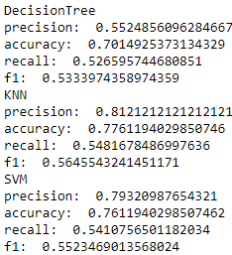
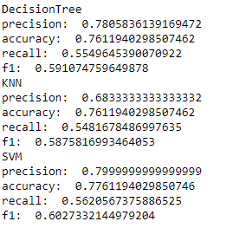
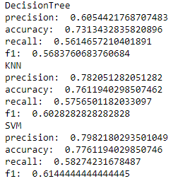
 |  |  |  |  |  |  |  |  |  |  |  |  |  |  |  | 0.8141025641 |  | SVM(feature extraction bin =5)
 | bin=6 |  |  | bin =3 |  |  |  | bin = 4 |  |  |  |  |  |  |  | 0.79104477612
 |  |  |  |  |  |  |  |  |  |  |  |  |  |  |  | 0.61052009456
 |  |  |  |  |  |  |  |  |  |  |  |  |  |  |  | 0.63622895623

 |  |  |  |  |  |  |  |  |  |  |  |  |  |  |  |  | 0.63856338111
 |  |  |  |  |  |  |  |  |  |  |  |  |  |  |  |  | 0.48963743033

 |  |  |  |  |  |  |  |  |  |  |  |  |  |  |  |  |  | Tree: (đổi vị trí scale và rời rạc),(feature k=3)

 | Loại bỏ |  |  |  |  |  | feature extraction |  |  |  |  | scale |  |  |  |  | Discretization
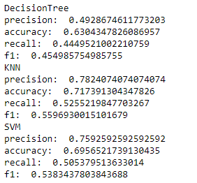
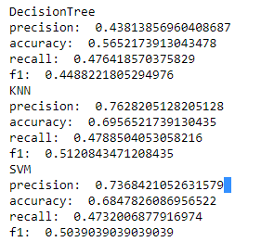
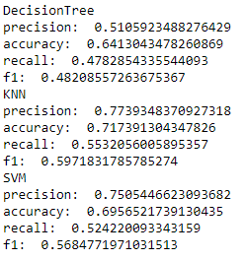
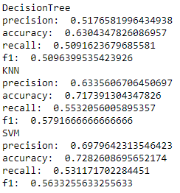

 |  |  |  |  |  |  | 1-7% |  |  |  |  | tree tăng 1% |  |  |  |  | f1 giảm 2-5%

 |  | testset =0.2 |  |  |  |  | 0.1

